Opsi 1
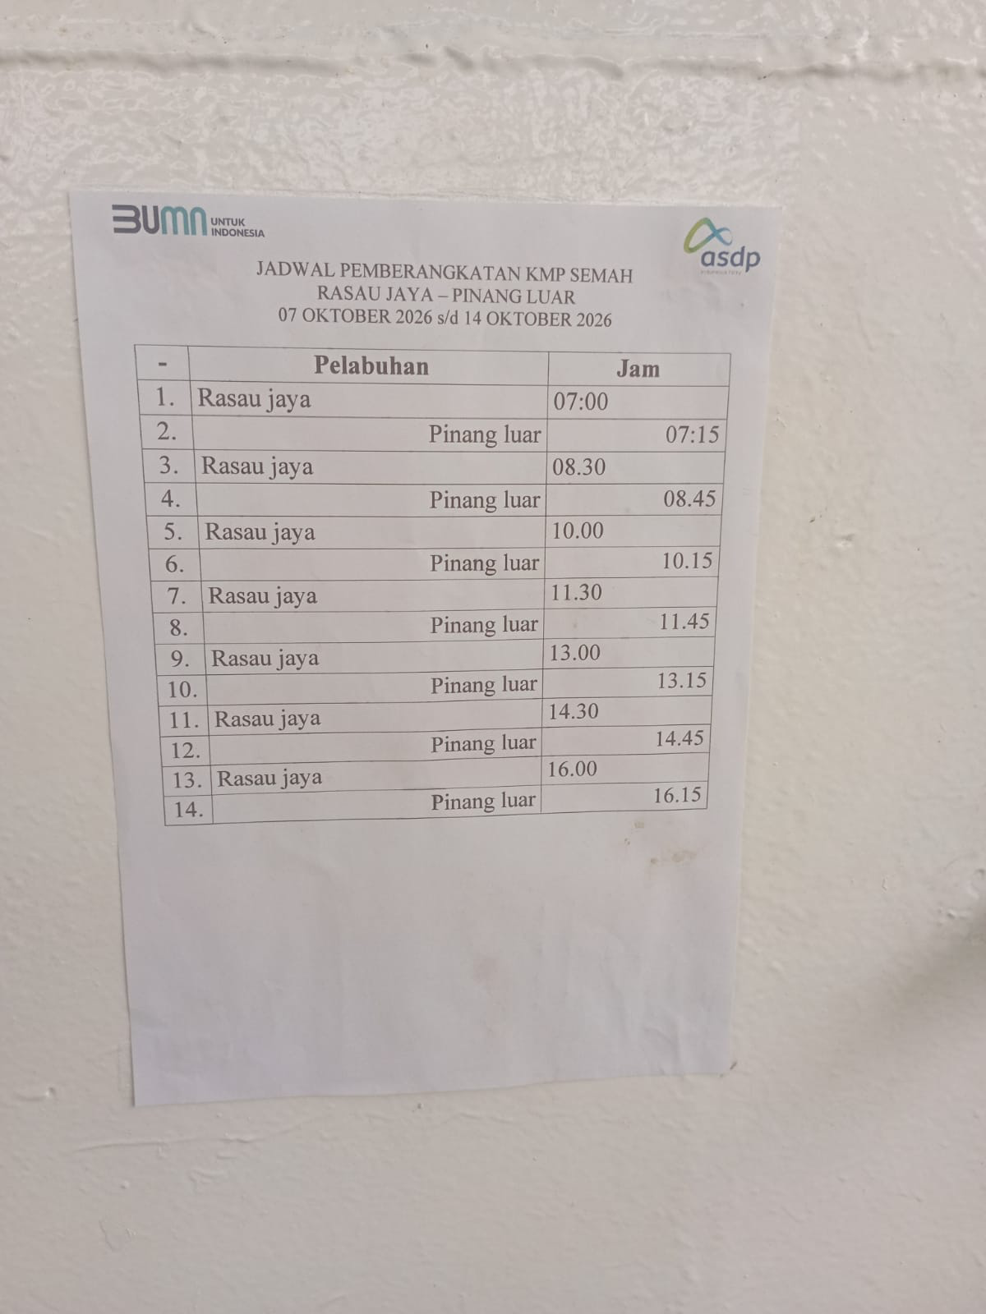
RUNDOWN MOCK ASSESSMENT
Opsi 1 – Pulang-pergi harian: tim kembali ke Kantor SAMPAN & hotel setiap hari (4x penyeberangan ferry Rasau)
Legenda: | Penyeberangan | Kegiatan lapangan
Hari/Tanggal | Waktu | Kegiatan | Tempat | PIC | Penginapan | Lokasi Sampling | Remarks | Catatan Penyeberangan / Waktu
Senin, 9 November 2026 | 06.00 | Penerbangan keberangkatan tim Jakarta → Pontianak (Supadio) | Soekarno-Hatta → Supadio | Auditor WAS | Hotel
 | 09.00 | Tim tiba di Kantor SAMPAN, Kubu Raya (penjemputan dari Bandara Supadio) | Kantor SAMPAN - Kubu Raya |  |  | Kantor SAMPAN | Driver: 1. Rofik 2. Bang Jaya 3. Eben PIC Rofik Alternatif 1: Hi-Ace + Fortuner Alternatif 2: Fortuner 1 + Innova 2
 | 09.30–09.45 | Pembukaan / kata sambutan dari Koordinator DKP dilanjutkan dengan perkenalan seluruh tim | Kantor SAMPAN - Kubu Raya |  |  |  | Konsumsi: PIC Tanti dan Windri Perlengkapan acara: PIC Ricky Ruangan Pertemuan Besar: PIC Agus MC: PIC Keke
 | 09.45–10.00 | Opening dari tim auditor (yang mewakili): - Perkenalan tim auditor - Maksud dan tujuan audit - Tata waktu dan proses audit | Kantor SAMPAN - Kubu Raya | Ketua tim: Iwan K. Permadi Anggota tim auditor: - Wim Ikbal Nursal - Aswin Rahadian
 | 10.00–12.00 | Proses mock assessment hari ke-1 dimulai (tim auditor meminta hanya PIC terkait yang hadir di setiap sesi wawancara, selebihnya dapat pindah ke ruangan lain) | Kantor SAMPAN - Kubu Raya | -PIC Climate: Hafidz+Eben+Ajib (MRR, FRR, IKHB, Stump Survey) ; Wahyu+Agung - PIC GIS : Bintang+ Rafi/Nadia; Marwan+Yoga -PIC Community: Fatin+Sigit+Dini+Monica; Mustofa -PIC Biodiversity: Desi+Yoga; Gusti -PIC Document Control: Revolia+Teta -PIC LPHD: to be confirmed |  |  | Ruangan Wawancara: PIC Rahman dan Sahrul Dokumen: PIC Eta, Lusi Konsumsi: PIC Tanti dan Windri
 | 12.00–13.00 | ISHOMA | Kantor SAMPAN - Kubu Raya |  |  |  | Konsumsi: PIC Tanti dan Windri
 | 13.00–16.00 | Lanjutan proses mock assessment hari ke-1 | Kantor SAMPAN - Kubu Raya | -PIC Climate: Hafidz+Eben+Ajib (MRR, FRR, IKHB, Stump Survey) ; Wahyu+Agung - PIC GIS : Bintang+ Rafi/Nadia; Marwan+Yoga -PIC Community: Fatin+Sigit+Dini+Monica; Mustofa -PIC Biodiversity: Desi+Yoga; Gusti -PIC Document Control: Revolia+Teta -PIC LPHD: to be confirmed |  |  | Ruangan Wawancara: PIC Rahman dan Sahrul Dokumen: PIC Eta, Lusi Konsumsi: PIC Tanti dan Windri
 | 16.00–16.30 | Wrap-up mock assessment hari ke-1 Permintaan data dan wawancara untuk hari ke-2 | Kantor SAMPAN - Kubu Raya | Ketua tim: Iwan K. Permadi Anggota tim auditor: - Wim Ikbal Nursal - Aswin Rahadian
 | 16.30 | Perjalanan ke Hotel | Kantor SAMPAN → Hotel |  |  | Kantor SAMPAN - Hotel | Driver: 1. Rofik 2. Bang Jaya 3. Eben PIC Rofik Alternatif 1: Hi-Ace + Fortuner Alternatif 2: Fortuner 1 + Innova 2
Selasa, 10 November 2026 | 07.00–07.30 | Koordinator DKP menyambut tim dan membuka hari kedua | Kantor SAMPAN | - Fajri NS | Hotel |  | Driver: 1. Rofik 2. Bang Jaya 3. Eben PIC Rofik Alternatif 1: Hi-Ace + Fortuner Alternatif 2: Fortuner 1 + Innova 2
 | 07.30–08.00 | Safety Induction field visit hari ke-1 | Kantor SAMPAN | - Hafidz Aditya
 | 08.00–09.00 | Perjalanan Kantor SAMPAN → Pelabuhan Rasau | Kantor SAMPAN → Rasau |  |  | Lokasi Sampling: 1. Community: KUPS, FPIC, Social Aspect (Kampung Baru) 2. Climate: IKHB + Kunjungan Sekat Kanal (Kampung Baru) 3. Biodiversity: Plot Satwa Liar | Driver: 1. Rofik 2. Bang Jaya 3. Eben
 | 09.00–09.30 | Penyeberangan Rasau (ferry) dan perjalanan menuju Rumah LPHD Kampung Baru | Rasau → Rumah LPHD |  |  | Rasau - Rumah LPHD (menyeberang dengan ferry) | Driver: 1. Rofik 2. Bang Jaya 3. Eben | Alternatif 1: speed boat (perlu charter speed) Alternatif 2: ferry (penyeberangan terakhir pukul 16.00)
 | 09.30–15.00 (ISHOMA 12.00–13.00) | Ketua Tim (Sosial dan Statutory) | Lokasi Project – Kampung Baru | Auditor: Iwan K. Permadi DKP: Fatin+Sigit+Dini+Monica WAS |  | Kampung Baru (KUPS Agroforestry, Penanaman Pinang, Demplot Kelapa, LSC, Andil Garapan, She Can, PKBM) | PIC Kampung Baru: Rita, Pipit ISHOMA di lokasi (PIC Tanti dan Windri)
 | 09.30–15.00 (ISHOMA 12.00–13.00) | Team Climate | Lokasi Project – Kampung Baru | Auditor: Aswin Rahadian DKP: Hafidz+Eben+Bintang+Ajib WAS |  | Kampung Baru (IKHB HRS & Sekat Kanal)
 | 09.30–15.00 (ISHOMA 12.00–13.00) | Team Biodiversity | Lokasi Project – Kampung Baru | Auditor: Wim Ikbal Nursal DKP: Desi+Yoga WAS |  | Kampung Baru (Fauna Gambut)
 | 15.00–15.45 | Perjalanan ke pelabuhan & penyeberangan kembali ke Rasau (ferry) | Kampung Baru → Rasau |  |  |  | PIC Penyeberangan: Rita Driver: 1. Rofik 2. Bang Jaya 3. Eben | Kegiatan lapangan selesai 15.00 agar tidak tertinggal ferry. Target naik ferry paling lambat 15.30 (penyeberangan terakhir 16.00 → buffer 30 menit). Rita standby di pelabuhan untuk koordinasi antrean ferry.
 | 15.45–16.45 | Perjalanan Rasau → Kantor SAMPAN | Rasau → Kantor SAMPAN |  |  |  | Driver: 1. Rofik 2. Bang Jaya 3. Eben
 | 16.45–17.30 | Wrap-up lapangan hari ke-2 Permintaan data dan wawancara untuk hari ke-3 | Kantor SAMPAN | Ketua tim: Iwan K. Permadi Anggota tim auditor: - Wim Ikbal Nursal - Aswin Rahadian |  |  | Ruangan Pertemuan Besar: PIC Agus
 | 17.30–19.00 | ISHOMA | Kantor SAMPAN |  |  |  | Konsumsi: PIC Tanti dan Windri Ruangan Pertemuan Besar: PIC Agus
 | 19.00 | Perjalanan ke Hotel | Kantor SAMPAN → Hotel |  |  |  | Driver: 1. Rofik 2. Bang Jaya 3. Eben
Rabu, 11 November 2026 | 07.00–07.30 | Koordinator DKP membuka hari ketiga, dilanjutkan Safety Induction field visit hari ke-2 | Kantor SAMPAN | - Fajri NS - Hafidz Aditya | Hotel |  | Driver: 1. Rofik 2. Bang Jaya 3. Eben PIC Rofik Alternatif 1: Hi-Ace + Fortuner Alternatif 2: Fortuner 1 + Innova 2 | Pembukaan & safety induction digabung (30 menit) agar dapat berangkat 07.30 dan mengejar waktu di Ambawang.
 | 07.30–08.30 | Perjalanan Kantor SAMPAN → Pelabuhan Rasau | Kantor SAMPAN → Rasau |  |  | Lokasi Sampling: Ambawang (KUPS Babi & Kambing, HLKS) | Driver: 1. Rofik 2. Bang Jaya 3. Eben
 | 08.30–09.00 | Penyeberangan Rasau → pelabuhan seberang (ferry) | Rasau → Pelabuhan |  |  |  | PIC Penyeberangan: Rita | Alternatif: charter speed boat bila antrean ferry panjang.
 | 09.00–10.30 | Perjalanan pelabuhan → Ambawang | Pelabuhan → Ambawang |  |  |  | Driver: 1. Rofik 2. Bang Jaya 3. Eben | Asumsi waktu tempuh ±1,5 jam (sama dengan rute pulang). Bila ±2 jam, sesi lapangan Ambawang berkurang 30 menit.
 | 10.30–12.30 | Ketua Tim (Sosial dan Statutory) | Lokasi Project – Ambawang | Auditor: Iwan K. Permadi DKP WAS |  | Ambawang (KUPS Babi & Kambing) | PIC Ambawang: Reisya, Priskilla
 | 10.30–12.30 | Team Climate | Lokasi Project – Ambawang | Auditor: Aswin Rahadian DKP WAS |  | Ambawang (HLKS)
 | 10.30–12.30 | Team Biodiversity | Lokasi Project – Ambawang | Auditor: Wim Ikbal Nursal DKP WAS |  | Ambawang (Perwakilan HLKS)
 | 12.30–13.15 | ISHOMA | Ambawang |  |  |  | PIC: Reisya, Priskilla Konsumsi: PIC Tanti dan Windri
 | 13.15–13.45 | Klarifikasi akhir & penutupan kunjungan lapangan | Ambawang | Ketua tim: Iwan K. Permadi Anggota tim auditor: - Wim Ikbal Nursal - Aswin Rahadian |  |  |  | Waktu lapangan efektif di Ambawang hanya ±2,5 jam (keterbatasan jadwal ferry).
 | 13.45–15.15 | Perjalanan Ambawang → pelabuhan penyeberangan | Ambawang → Pelabuhan |  |  |  | PIC Penyeberangan: Rita Driver: 1. Rofik 2. Bang Jaya 3. Eben | Berangkat dari Ambawang paling lambat 13.45 (estimasi tempuh ±1,5 jam).
 | 15.15–15.45 | Penyeberangan kembali ke Rasau (ferry) | Pelabuhan → Rasau |  |  |  | PIC Penyeberangan: Rita | Target naik ferry paling lambat 15.30 (penyeberangan terakhir 16.00 → buffer 30 menit). Rita standby di pelabuhan untuk koordinasi antrean ferry.
 | 15.45–16.45 | Perjalanan Rasau → Kantor SAMPAN | Rasau → Kantor SAMPAN |  |  |  | Driver: 1. Rofik 2. Bang Jaya 3. Eben
 | 16.45–17.30 | Wrap-up lapangan hari ke-3 Persiapan Auditor Meeting & Paparan Temuan (hari ke-4) | Kantor SAMPAN | Ketua tim: Iwan K. Permadi Anggota tim auditor: - Wim Ikbal Nursal - Aswin Rahadian |  |  | Ruangan Pertemuan Besar: PIC Agus
 | 17.30–19.00 | ISHOMA | Kantor SAMPAN |  |  |  | Konsumsi: PIC Tanti dan Windri Ruangan Pertemuan Besar: PIC Agus
 | 19.00 | Perjalanan ke Hotel | Kantor SAMPAN → Hotel |  |  |  | Driver: 1. Rofik 2. Bang Jaya 3. Eben
Kamis, 12 November 2026 | 06.00–07.00 | Makan pagi | Hotel |  | Check-out |  | Konsumsi: PIC Tanti dan Windri
 | 08.00–10.00 | Auditor Meeting (internal tim auditor) | Kantor SAMPAN - Kubu Raya atau Hotel | Ketua tim: Iwan K. Permadi Anggota tim auditor: - Wim Ikbal Nursal - Aswin Rahadian |  | Kantor SAMPAN | Konsumsi: PIC Tanti dan Windri Ruangan Pertemuan Besar: PIC Rahman dan Sahrul Perlengkapan acara: PIC Ricky | Jika di Kantor SAMPAN, penjemputan dari hotel oleh driver.
 | 10.00–12.00 | Paparan Temuan | Kantor SAMPAN - Kubu Raya | Ketua tim: Iwan K. Permadi Anggota tim auditor: - Wim Ikbal Nursal - Aswin Rahadian |  |  | Konsumsi: PIC Tanti dan Windri Ruangan Pertemuan Besar: PIC Rahman dan Sahrul Ruangan Pertemuan Besar: PIC Agus Perlengkapan acara: PIC Ricky
 | 12.00–13.00 | Penutup | Kantor SAMPAN - Kubu Raya |  |  |  | Ruangan Pertemuan Besar: PIC Rahman dan Sahrul Ruangan Pertemuan Besar: PIC Agus Perlengkapan acara: PIC Ricky
 | 13.00–14.00 | Makan siang | Kantor SAMPAN - Kubu Raya |  |  |  | Konsumsi: PIC Tanti dan Windri Ruangan Pertemuan Besar: PIC Rahman dan Sahrul Ruangan Pertemuan Besar: PIC Agus
 | 14.00 | Perjalanan ke Bandara Supadio | Kantor SAMPAN → Supadio |  |  |  | Driver: 1. Rofik 2. Bang Jaya 3. Eben | Pastikan tiba di bandara ±45–60 menit sebelum keberangkatan.
 | 15.00 | Penerbangan Pontianak → Jakarta | Bandara Supadio | Auditor WAS

